Sheet1
浙江水利水电学院四季果园方案（南浔校区）
苗木名称 | 果期 | 规格 | 数量（棵） | 单价（元） | 金额（元） | 图片 | 备注
梨（翠冠梨） | 6月 | 地径4cm | 110 |  | 0
黄花梨 | / | 地径4cm | 28 |  | 0 | / | 授粉树
枇杷（白沙） | 6月 | 地径4cm | 55 |  | 0
晚熟桃（金秋 红蜜） | 9月底-10月 | 地径4cm | 180 |  | 0
红美人 | 11-12月 | 地径4cm | 55 |  | 0
香橼 | 10-11月 | 地径15cm | 4 |  | 0
杨梅 | 6月 | 篷形450cm | 1 |  | 0 | 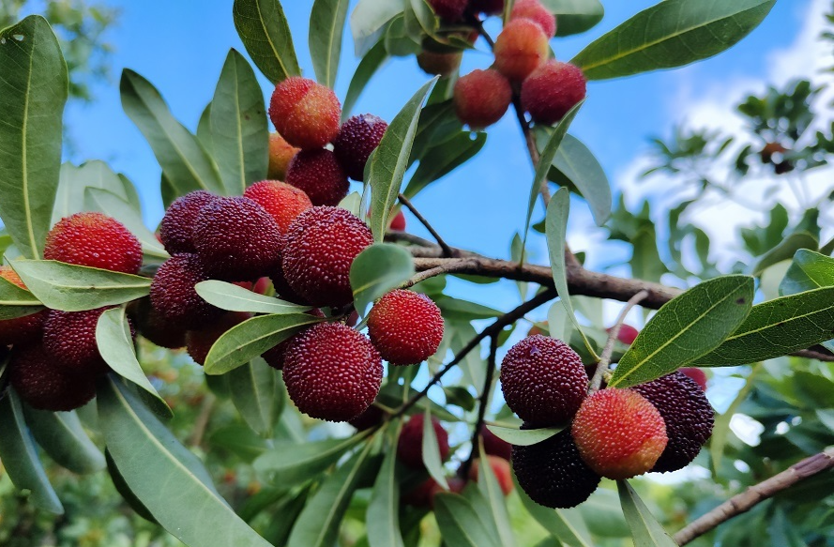
合计 |  |  |  |  | 0
备注：1.根据生长周期定律，以上苗木地径达标树龄均需要6年以上。第一年建议疏除大部分花果，以长根为主； 2.送货地为浙江省湖州市南浔区浙江水利水电学院（南浔校区），需卸货至校方指定场地，报价含税费、运费、装卸费等所有费用。

